关系图
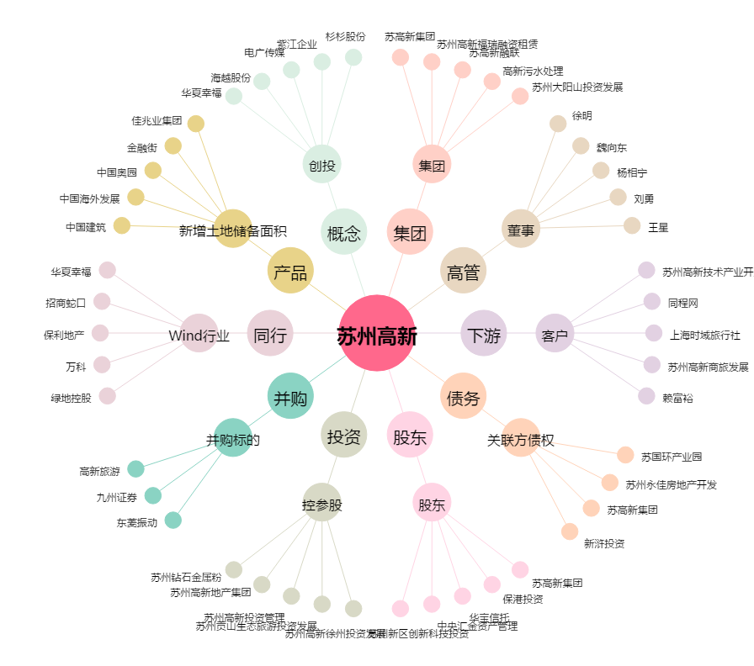
苏州高新[600736.SH] - 关系概览图

